Cuadro comparativo
INSERTAR ACTIVIDAD
 |  | CUADRO COMPARATIVO DE PROVEEDORES |  |  |  |  |  | FF: | 2019-07-09
 |  |  |  |  |  |  |  | Código | IA-FO-PC013
 |  |  |  |  |  |  |  | Versión | 1
Depto.: |  | Ingeniería |  | Área: | Planeación y control |  |  | Fecha:

Proyecto: | MTTO ZENÚ |  |  | Dirección: |  |  |  | N° Cotización:
Responsable: | KEVEN VILLA |  |  |  | Cargo: | RESIDENTE DE OBRA

CUADRO COMPARATIVO DE |  |  | Amoblamiento
Descripción del producto | Cant. | Und. | TIG |  | TIENDAS |  | FERROSERVICE |  | ALMACEN PANAMERICANO |  | Costos objetivos
 |  |  | Valor unitario | Subtotal | Valor unitario | Subtotal | Valor unitario | Subtotal | Valor unitario | Subtotal | Proveedor | Menor valor | Subtotal
SOLDADURA ESTAÑO | 1 | Und. |  | $ - | $ 65,450 | $ 65,450 | $ 69,000 | $ 69,000 | $ 98,000 | $ 98,000 | TIENDAS | $ 65,450 | $ 65,450 | 46 | $1.00
CANASTILLA LAVAPLATOS 4" | 1 | Und. |  | $ - | $ 19,600 | $ 19,600 | $ 25,100 | $ 25,100 | $ 7,373 | $ 7,373 | ALMACEN PANAMERICANO | $ 7,373 | $ 7,373 | 45 | $2.00
LIMPIADOR PVC-CPVC 1/4 GAL | 1 | Und. |  | $ - | $ 32,321 | $ 32,321 | $ 39,000 | $ 39,000 | $ 25,526 | $ 25,526 | ALMACEN PANAMERICANO | $ 25,526 | $ 25,526 | 44 | $3.00
LLAVE CANILLA BOCAMANGUERA 1/2 | 1 | Und. |  | $ - | $ 30,770 | $ 30,770 | $ 16,500 | $ 16,500 | $ 21,680 | $ 21,680 | FERROSERVICE | $ 16,500 | $ 16,500 | 43 | $4.00
LLAVE DE PASO LIBRE 1/2 | 1 | Und. |  | $ - |  | $ - | $ 38,000 | $ 38,000 | $ 4,349 | $ 4,349 | ALMACEN PANAMERICANO | $ 4,349 | $ 4,349 | 42 | $5.00
SENSOR ORINAL TIG SOBREPUESTO | 1 | Und. | $ 461,513 | $ 461,513 |  | $ - |  | $ - |  | $ - | TIG | $ 461,513 | $ 461,513 | 41 | $6.00
SENSOR ORINAL TIG INCRUSTAR | 1 | Und. | $ 728,800 | $ 728,800 |  | $ - |  | $ - |  | $ - | TIG | $ 728,800 | $ 728,800 | 40 | $7.00
 |  |  |  |  |  |  |  |  |  |  |  |  |  | 13 | $34.00
Subtotal |  |  |  | $ 1,190,313.00 |  | $ 148,141.00 |  | $ 187,600.00 |  | $ 156,928.00 |  |  | $ 1,309,511.00 | 12 | $35.00
Descuento |  |  | 0% | $ 0.00 | 0% | $ 0.00 | 0% | $ 0.00 | 0% | $ 0.00 |  | 0% | $ 0.00 | 11 | $36.00
Iva 19% |  |  | 19% | $ 226,159.47 | 19% | $ 28,146.79 | 19% | $ 35,644.00 | 19% | $ 0.00 |  | 19% | $ 248,807.09 | 10 | $37.00
Total |  |  |  | $ 1,416,472.47 |  | $ 176,287.79 |  | $ 223,244.00 |  | $ 0.00 |  |  | $ 1,558,318.09 | 9 | $38.00
Transporte |  |  | Incluido |  | Incluido |  | Incluido |  |  |  |  |  |  | 8 | $39.00
Iva sobre utilidad (19%) |  |  | N/A |  | N/A |  | N/A |  |  |  |  |  |  | 7 | $40.00
Formas de pago |  |  |  |  |  |  |  |  |  |  |  |  |  | 6 | $41.00
Tiempo de entrega |  |  |  |  |  |  |  |  |  |  |  |  |  | 5 | $42.00
Observaciones |  |  |  |  |  |  |  |  |  |  |  |  |  | 4 | $43.00
 |  |  |  |  |  |  |  |  |  |  |  |  |  | 3 | $44.00
Información del proveedor |  |  |  |  |  |  |  |  |  |  |  |  |  | 2 | $45.00
Nombre o razón social |  |  | TIG |  | TIENDAS |  | FERROSERVICE |  | ALMACEN PANAMERICANO |  |  |  |  | 1 | $46.00
Cédula o NIT |  |  | 811025918 |  | 890929922 |  | 900195999 |  | 318 5764877
Ciudad |  |  | Itagui |  | Medellín |  | MEDELLIN |  | Medellín
Dirección |  |  | cr 42 75 83 |  | Cra. 72 #29-32 |  | CR 46 39 41 |  | Cra. 48 No. 16-29 Av. Los Industriales
Teléfono |  |  | 313 6156721 |  | 302 4541615 |  | 310 8484442 |  | 318 5764877
Nombre de contacto |  |  | Claudia Pulgarin |  | Javier |  | LARRY |  | Juan Camilo Lopez Leiva
Correo electrónico |  |  | claudiapulgarin@grifostig.com |  | javierpa01@hotmail.com |  | carteraferroservice@gmail.com |  | camilo.florez@almacenpanamericano.com.co
Participación (%) |  |  | 29% |  | 14% |  | 14% |  | 0%

Decisión final
Reponsable de la decisión |  | EDUAR TABORDA

FERROSERVICE
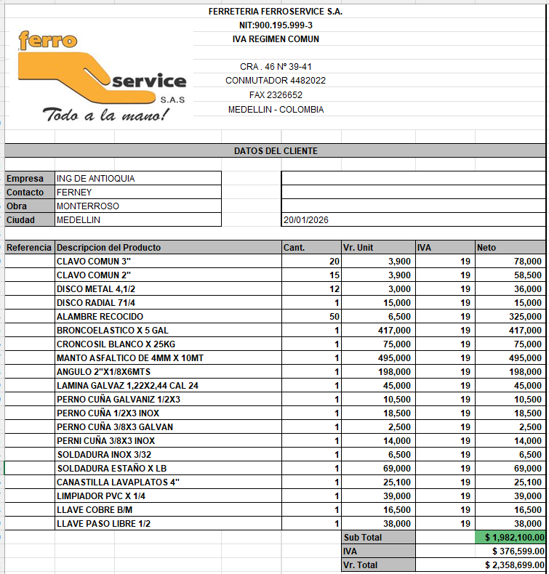

TIENDAS
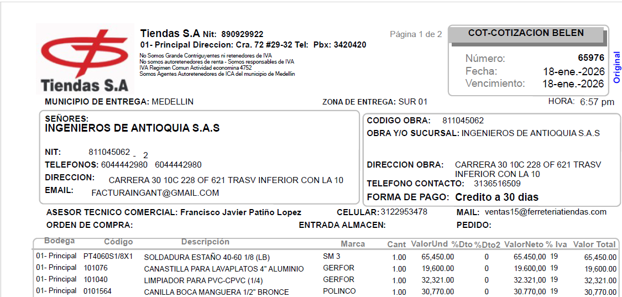

TIG
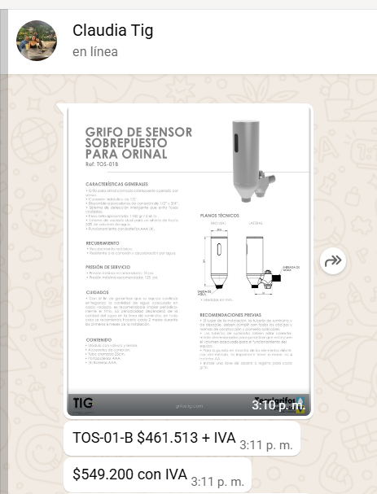
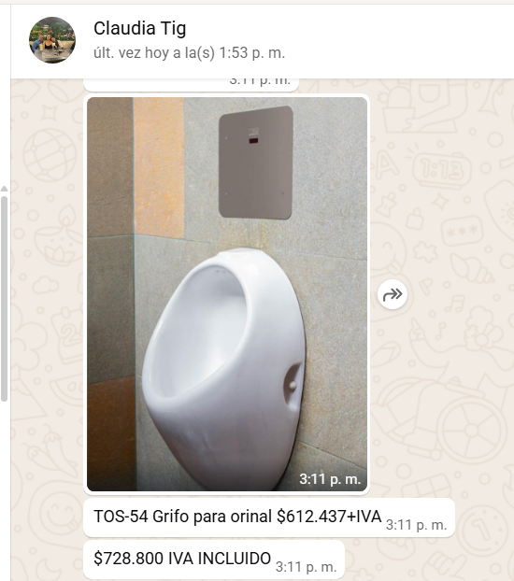

PANAMERICANO
